Detalhamento_Avarias
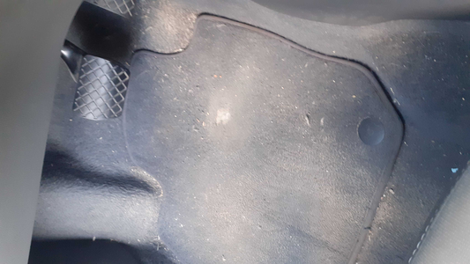
Detalhamento da Cobrança

Cliente | xxxx
Contrato: | xxxx

Placa: | ECU8I02 |  | VALOR TOTAL
Modelo: | T-CROSS COMFORTLINE 1.0 200 TSI 12V TOTAL FLEX 4P C/AR - AUTOMÁTICO |  | R$250.00
Cor: | BRANCO

1 | Serviço higienização Interna | Valor | R$250.00

